Лист1
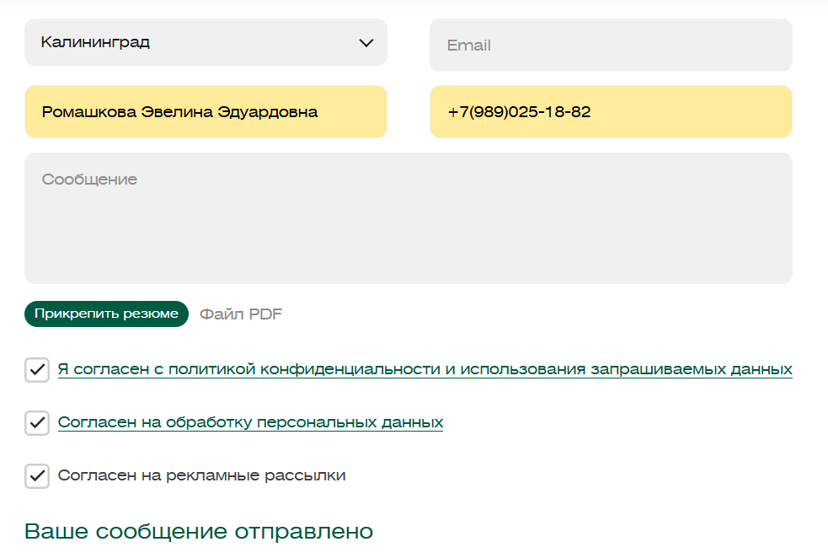
Некоторые "баги" были рассмотрены в тест-кейсах, проблематика заключается в том, что форма отправки заявки работает не до конца правильно.

Поле | Описание
ID | BUG-001
Заголовок | Форма отправляется с пустым полем Email, несмотря на ожидаемую валидацию
Описание | При заполнении формы "Оставить заявку" с пустым полем Email кнопка "Отправить" остается активной, и форма отправляется, но сервер возвращает ошибку "Некорректный Email". Ожидается, что клиентская валидация предотвратит отправку формы.
Шаги для воспроизведения | 1. Открыть страницу https://www.voxys.ru/contacts.html. 2. Заполнить поля: Имя: Иван Иванов, Телефон: +79998887766, Сообщение: Тестовое сообщение, оставить поле Email пустым.
 | 3. Поставить галочки на обязательных чекбоксах.
 | 4. Нажать кнопку "Отправить".
Ожидаемый результат | Кнопка "Отправить" неактивна или отображается сообщение об ошибке валидации Email на стороне клиента.
Фактический результат | Кнопка "Отправить" активна, форма отправляется, сервер возвращает ошибку "Некорректный Email".
Приоритет | Средний.
Серьезность | Средняя (функциональность работает, но отсутствует клиентская валидация, что ухудшает пользовательский опыт).
Скриншот
Среда | Браузер: Chrome 120, ОС: Windows 11

